关系图
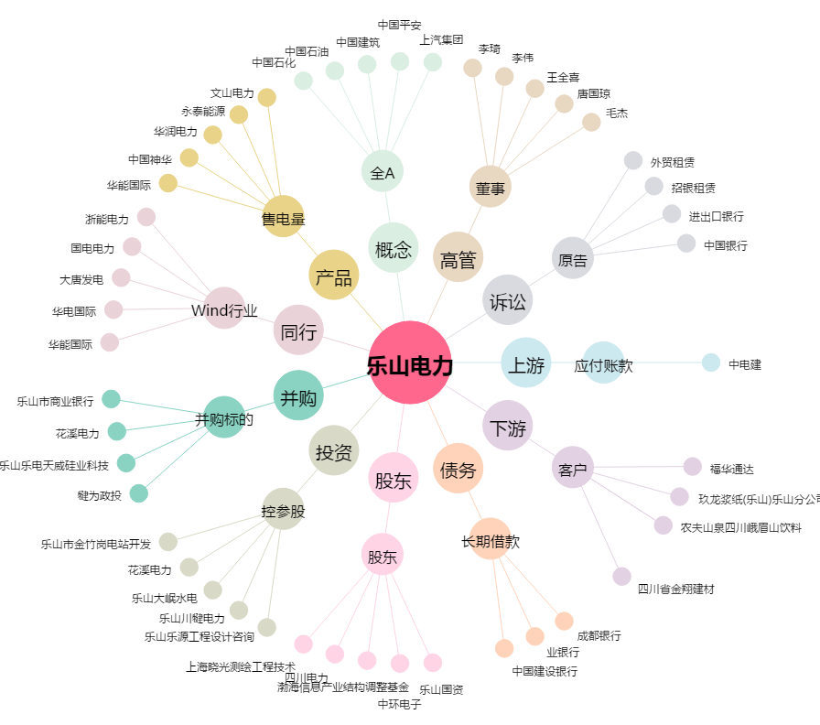
乐山电力[600644.SH] - 关系概览图

